المؤشرات الكلية

سوق العراق للاوراق المالية
جلسة الاحد 2025/10/19 |  |  |  | تقرير أسعار الأسهم المتداولة واخبار الشركات
الجلسة (186)

الاسهم المتداولة المدرجة و OTC |  |  | 1,385,598,168 |  |  | قيمة الأسهم المتداولة المدرجة و OTC |  | 1,037,829,396 |  |  | صفقات الشركات المدرجة وOTC | 810

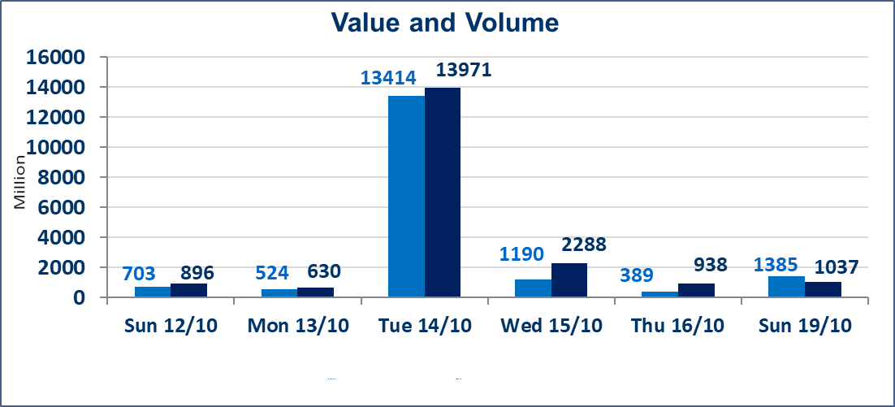
المؤشر60 ISX اليوم | 925.78 |  | نقطة |  |  | المؤشر15 ISX اليوم | 1107.93 | نقطة
المؤشر 60 ISX السابق | 932.73 |  | نقطة |  |  | المؤشر 15 ISX السابق | 1111.81 | نقطة
نسبة التغير | -0.75 |  | % |  |  | نسبة التغير | -0.35 | %
عدد النقاط | -6.95 |  | نقطة |  |  | عدد النقاط | -3.88 | نقطة

الشركات المدرجة | 104 | OTC | 11 | 115 |  | الشركات غير المتداولة المدرجة | 41 | OTC | 10 | 51
الشركات المتداولة | 49 | OTC | 0 | 49 |  | الشركات المرتفعة |  |  | 14
شركات الهيئة العامة |  |  |  | 4 |  | الشركات المنخفضة |  |  | 19
الموقوفة بقرار من هيأة الأوراق المالية |  |  |  | 10
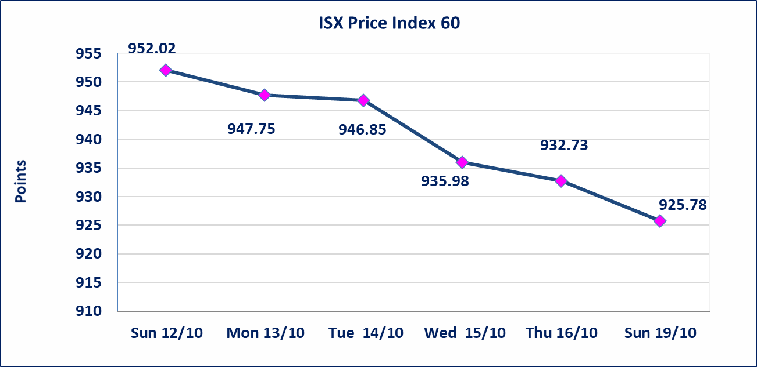
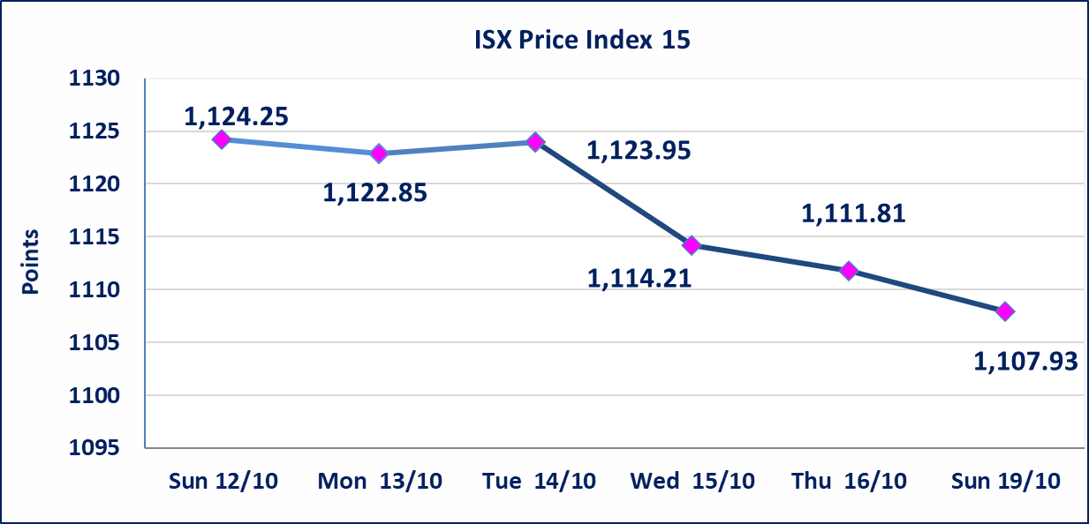

الحد الأعلى والادنى للتغير في السعر | نسبة التغير في المنصة النظامية (15%)، نسبة التغير في المنصة الثانية (20%)، نسبة التغير في المنصة الثالثة (5%) إرتفاعاً وإنخفاضاً من سعر الاغلاق السابق.
Web site : www.isx-iq.net E-mail : info-isx@isx-iq.net |  |  |  |  | 07834000034 - 07711211522 : ص . ب :3607 العلوية الهاتف |  |  |  |  |  | بغداد /الكرادة/ قرب المسرح الوطني /مجاور مصرف الخليج التجاري

نسبة التغير
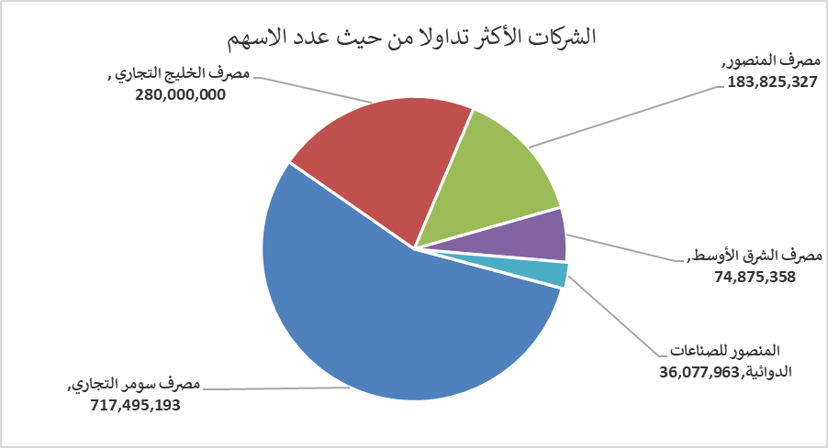
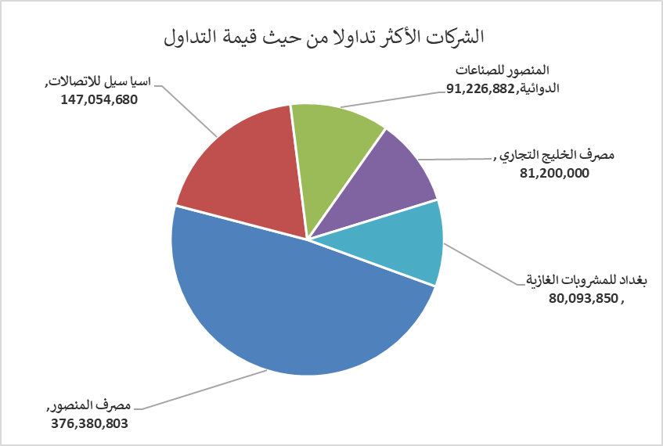
الشركات الأكثر ارتفاعاً وانخفاضاً

نسبة التغير لاسعار الاغلاق الاكثر ارتفاعاً |  |  |  | نسبة التغير لاسعار الاغلاق الاكثر انخفاضاً
اسم الشركة | اغلاق | التغير(%) | الاسهم المتداولة | اسم الشركة | اغلاق | التغير (%) | الاسهم المتداولة
الامين للاستثمارات العقارية | 1.690 | 12.67 | 2,100 | مصرف نور العراق الاسلامي | 0.200 | -9.09 | 1,141,604
مصرف سومر التجاري | 0.090 | 12.50 | 717,495,193 | مصرف ايلاف الاسلامي | 0.310 | -6.06 | 161,390
الصناعات الالكترونية | 1.170 | 4.46 | 200,100 | فنادق المنصور | 36.250 | -4.61 | 161,000
فندق فلسطين | 28.300 | 4.43 | 1,660,000 | مصرف الاستثمار العراقي | 0.210 | -4.55 | 3,127,790
المواد الانشائية الحديثة | 0.520 | 4.00 | 3,913,217 | مصرف اشور الدولي | 0.240 | -4.00 | 15,000,000

الشركات الاكثر نشاطا حسب الاسهم المتداولة (حجم التداول) |  |  |  | الشركات الاكثر نشاطا حسب القيمة المتداولة
اسم الشركة | اغلاق | التغير(%) | الاسهم المتداولة | اسم الشركة | اغلاق | التغير (%) | القيمة المتداولة
مصرف سومر التجاري | 0.090 | 12.50 | 717,495,193 | مصرف المنصور | 2.050 | -0.49 | 376,380,803
مصرف الخليج التجاري | 0.290 | -3.33 | 280,000,000 | اسيا سيل للاتصالات | 11.830 | -0.34 | 147,054,680
مصرف المنصور | 2.050 | -0.49 | 183,825,327 | المنصور للصناعات الدوائية | 2.520 | -1.18 | 91,226,882
مصرف الشرق الأوسط | 0.060 | 0.00 | 74,875,358 | مصرف الخليج التجاري | 0.290 | -3.33 | 81,200,000
المنصور للصناعات الدوائية | 2.520 | -1.18 | 36,077,963 | بغداد للمشروبات الغازية | 4.450 | -1.98 | 80,093,850

